CHECKLIST
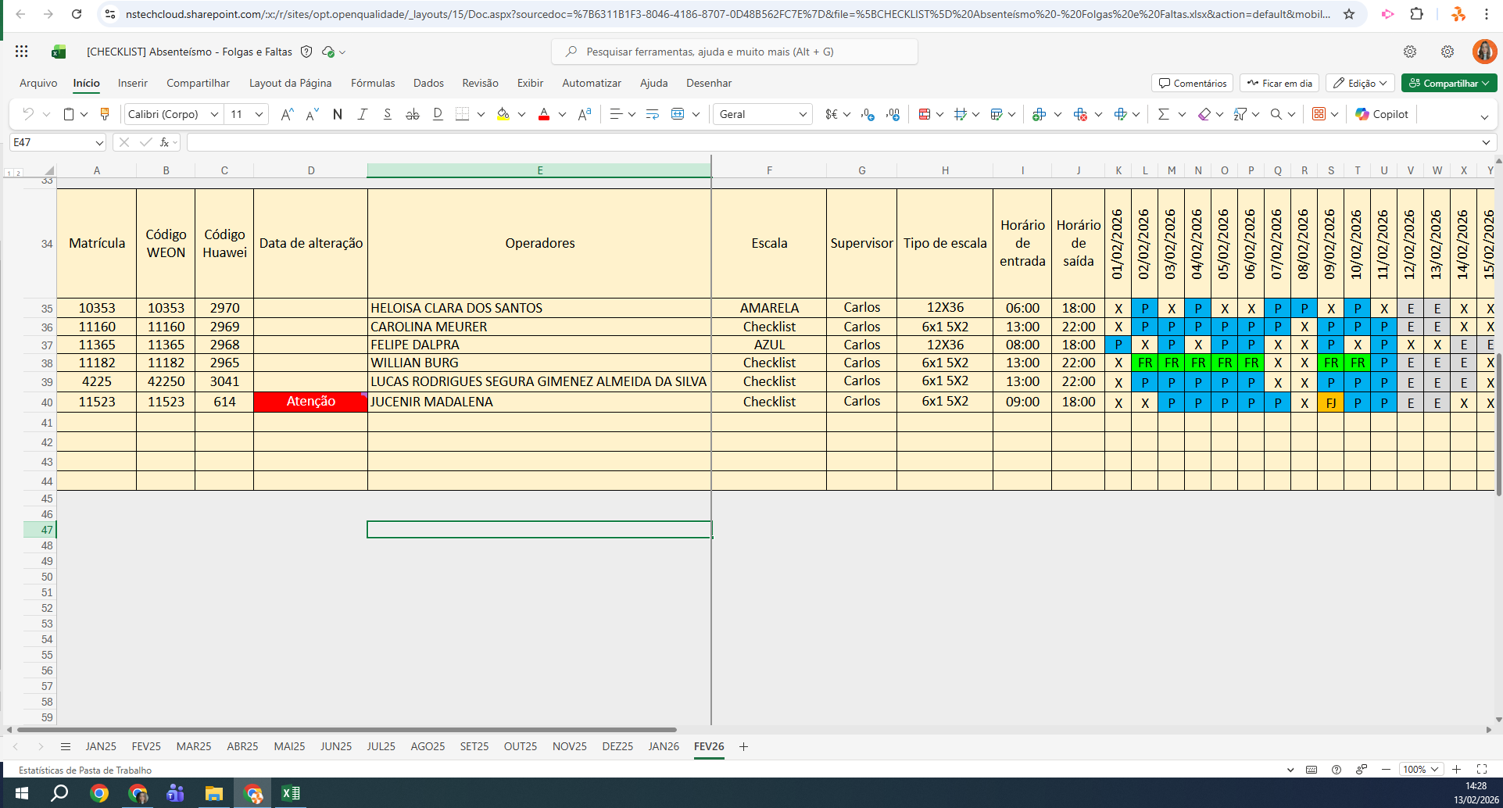
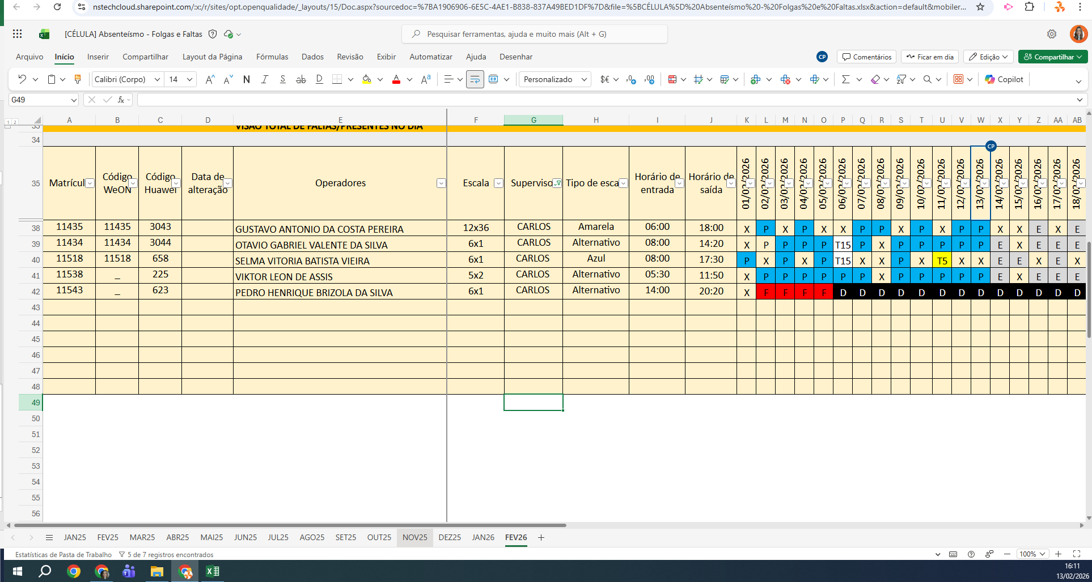
MATRICULA | ID WEON | ID HUAWEI | NOME | STATUS | TURNO / OPERAÇÃO | SUPERVISOR | SETOR | OBS | RECEPTIVA 1 | RECEPTIVA 2 | STATUS | QTD
10353 | 10353 | 2970 | HELOISA CLARA DOS SANTOS | ATIVO | CHECKLIST | Carlos Eduardo | CHECKLIST |  | OK | OK | ATIVO | 8
11160 | 11160 | 2969 | CAROLINA MEURER | ATIVO | CHECKLIST | Carlos Eduardo | CHECKLIST |  | OK | OK | INATIVO | 1
11365 | 11365 | 2968 | FELIPE DALPRA | ATIVO | CHECKLIST | Carlos Eduardo | CHECKLIST |  | OK | OK | Total Geral | 9
11182 | 11182 | 2965 | WILLIAN BURG | INATIVO | CHECKLIST | Carlos Eduardo | CHECKLIST | FÉRIAS | FÉRIAS | FÉRIAS
4225 | 42250 | 3041 | LUCAS RODRIGUES SEGURA GIMENEZ ALMEIDA DA SILVA | ATIVO | CHECKLIST | Carlos Eduardo | CHECKLIST |  | OK | OK
11435 | 11435 | 3043 | GUSTAVO ANTONIO DA COSTA PEREIRA | ATIVO | CÉLULA | Carlos Eduardo | RECEPTIVO |  | OK | OK
11434 | 11434 | 3044 | OTAVIO GABRIEL VALENTE DA SILVA | ATIVO | CÉLULA | Carlos Eduardo | RECEPTIVO |  | OK | OK
11518 | 11518 | 658 | SELMA VITORIA BATISTA VIEIRA | ATIVO | CÉLULA | Carlos Eduardo | RECEPTIVO |  | OK | OK
11538 | 11538 | 225 | VIKTOR LEON DE ASSIS | ATIVO | CÉLULA | Carlos Eduardo | RECEPTIVO |  | OK | OK
 |  |  |  |  |  |  |  |  | 0 | 0

